Sheet1
2017-05-11 ishikawasou regident

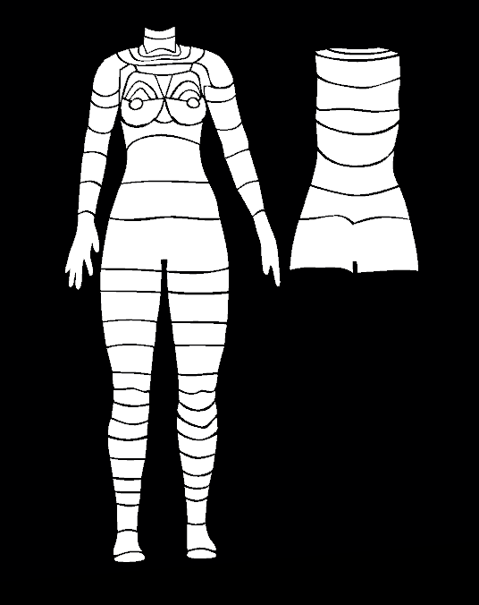

P1
P5
P3
P2
P4
P69
P70

P10
P9
P6
P71
P7
P24
P25
P8
P23
P27
P26
P28
P29
P12
P72
P11
P30
P31

P33
P32
P34
P14
P13
P73

P35

P15
P16
P74

P36
P17
P18

P75

P19
P20
P37
P76

P22

P77
P38

P39
P78
P40
P79

P41
P42

P43
P44

P45
P46

P47
P48

P49
P50

P51
P52

P53
P54

P55
P56

P57
P58

P60
P59
P62
P61

P64
P63

P66

P65

P68
P67

P81
P80

